Sheet1
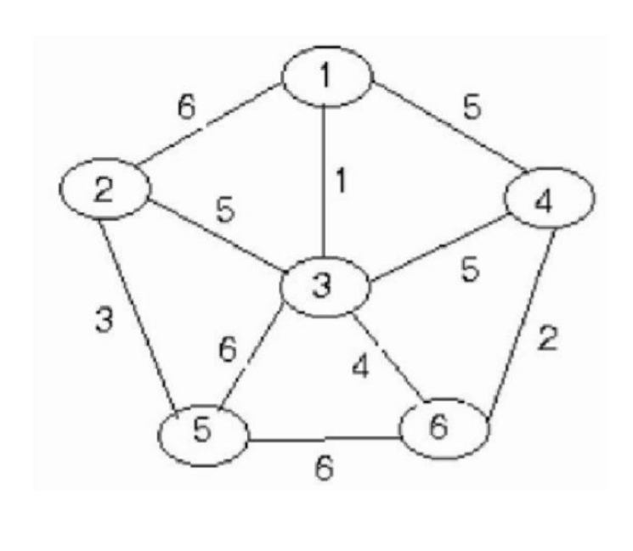
PRIM
 |  | sắp xếp
 | 1,2,6 | 1,3,1 | , |  |  | Bước | Đỉnh 1 | Đỉnh 2 | Đỉnh 3 | Đỉnh 4 | Đỉnh 5 | Đỉnh 6 | W
 | 1,3,1 | 4,6,2 | , |  |  |  | 0 | 0 | 0 | 0 | 0 | 0
 | 1,4,5 | 2,5,3 | , |  |  | 1 | 1 |  | 1 |  |  |  | 1
 | 2,3,5 | 3,6,4 | , |  |  | 2 |  |  | 1 |  |  | 1 | 4
 | 2,5,3 | 1,4,5 |  |  |  | 3 |  |  |  | 1 |  | 1 | 2
 | 3,4,5 | 2,3,5 | , |  |  | 4 |  | 1 | 1 |  |  |  | 5
 | 3,5,6 | 3,4,5 |  |  |  | 5 |  | 1 |  |  | 1 |  | 3
 | 3,6,4 | 1,2,6 |  |  |  |  |  |  |  |  |  |  | 15
 | 4,6,2 | 3,5,6
 | 5,6,6 | 5,6,6

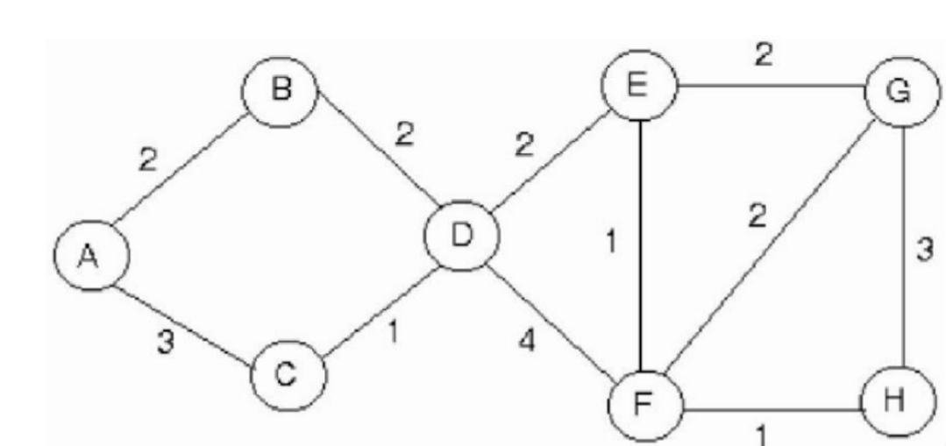
 |  |  | Sắp xếp |  | Bước | A | B | C | D | E | F | G | H | W
 |  | A,B,2 | C,D,1 | , |  | 0 | 0 | 0 | 0 | 0 | 0 | 0 | 0
 |  | A,C,3 | E,F,1 | , | 1 |  |  | 1 | 1 |  |  |  |  | 1
 |  | B,D,2 | F,H,1 |  | 2 |  | 1 |  | 1 |  |  |  |  | 2
 |  | C,D,1 | A,B,2 | , | 3 | 1 | 1 |  |  |  |  |  |  | 2
 |  | D,E,2 | B,D,2 | , | 4 |  |  |  | 1 | 1 |  |  |  | 2
 |  | D,F,4 | D,E,2 | , | 5 |  |  |  |  | 1 | 1 |  |  | 1
 |  | E,F,1 | E,G,2 | , | 6 |  |  |  |  |  | 1 |  | 1 | 1
 |  | E,G,2 | F,G,2 |  | 7 |  |  |  |  | 1 |  | 1 |  | 2
 |  | F,G,2 | A,C,3 |  |  |  |  |  |  |  |  |  |  | 11
 |  | F,H,1 | G,H,3
 |  | G,H,3 | D,F,4

KRUSKAL
 |  | 1,3,1 |  |  |  | 1 | 2 | 3 | 4 | 5 | 6
 |  | 4,6,2 |  |  | Bước | 1 | 2 | 3 | 4 | 5 | 6
 |  | 2,5,3 |  |  | 1 | 1 |  | 1 |  |  |  | 1,3,1
 |  | 3,6,4 |  |  | 2 |  |  |  | 4 |  | 4 | 4,6,2
 |  | 1,4,5 |  |  | 3 |  | 2 |  |  | 2 |  | 2,5,3
 |  | 2,3,5 |  |  | 4 | 1 |  | 1 | 1 |  | 1 | 3,6,4
 |  | 3,4,5 |  |  | 5 |  | 2 | 2 |  | 2 |  | 2,3,5
 |  | 1,2,6 |  |  |  |  |  |  |  |  |  | 15
 |  | 3,5,6
 |  | 5,6,6

 |  |  | C,D,1 |  |  | A | B | C | D | E | F | G | H
 |  |  | E,F,1 |  | Bước | A | B | C | D | E | F | G | H
 |  |  | F,H,1 |  | 1 |  |  | C | C |  |  |  |  | C,D,1
 |  |  | A,B,2 |  | 2 |  |  |  |  | E | E |  |  | E,F,1
 |  |  | B,D,2 |  | 3 |  |  |  |  | E | E |  | E | F,H,1
 |  |  | D,E,2 |  | 4 | A | A |  |  |  |  |  |  | A,B,2
 |  |  | E,G,2 |  | 5 | A | A | A | A |  |  |  |  | B,D,2
 |  |  | F,G,2 |  | 6 | A | A | A | A | A | A |  | A | D,E,2
 |  |  | A,C,3 |  | 7 | A | A | A | A | A | A | A | A | E,G,2
 |  |  | G,H,3 |  |  |  |  |  |  |  |  |  |  | 11
 |  |  | D,F,4

